상품제안서
도킹형 아이미니 듀얼미니보조배터리 5000mAh | 상품코드: S27990

 |  |  |  |  |  |  | 02-713-8555 | www.synergygift.co.kr
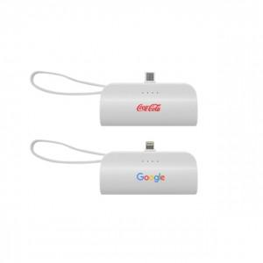 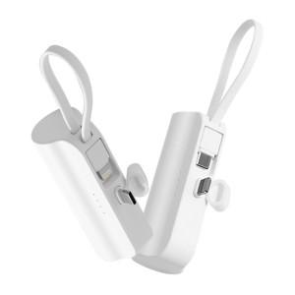 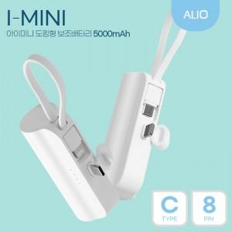

【상세/제작정보】 | 별도의 케이블 없이도 도킹형 단자와 일체형 케이블 단자로 2대의 기기를 동시에 충전!

【인쇄/포장옵션】 | 레이저, 풀칼라 / 종이케이스

【공급단가】 | 수량 | 50~ | 100~ | 300~ | 1,000~ | 3,000~
*VAT별도 | CtoC타입 | 5,250원 | 5,050원 | 4,800원 | 4,600원 | 4,440원

【상품 URL】 | https://www.synergygift.co.kr:443/src/goods_detail.php?gdno=27990

